상품제안서
업싸이클하트야광키링 | 상품코드: F27752

 |  |  |  |  |  |  | 02-412-0044 | www.easy1.co.kr
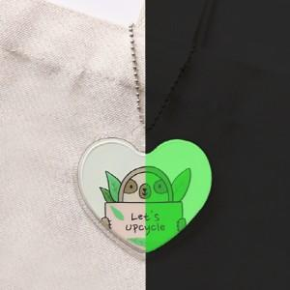

【상세/제작정보】 | 기본수량 미만 인쇄시 비용 추가. 업싸이클 택 기본포함. 스티커 제작및 부착 비용 별도 문의.

【인쇄/포장옵션】 | 풀칼라 / 포장불가능

【공급단가】 | 수량 | 200~ | 500~ | 1,000~ | 3,000~ | 5,000~
*VAT별도 | 양면인쇄 | 2,880원 | 2,830원 | 2,760원 | 2,710원 | 2,640원

【상품 URL】 | https://easy1.co.kr:443/src/goods_detail.php?gdno=27752

